Sheet1
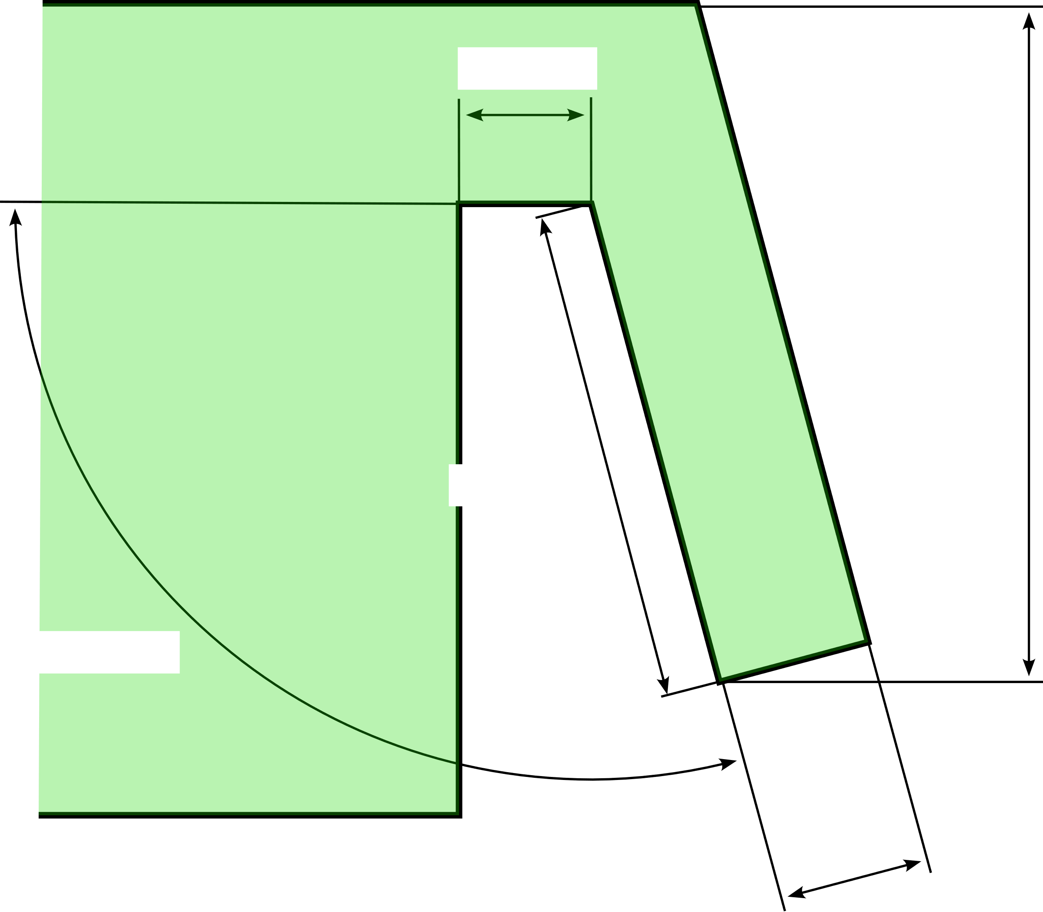
Doorsnede
-8 | -30
-8 | 0
0 | 0
1.743114855 | -19.923893962
6.7240883454 | -19.488115248
4.2744057667 | 8.5118847519
-30 | 8.5118847519
-35 |  | -80
-35 |  | 40
15 |  | 40
15 |  | -80
-35 |  | -80
Onderaanzicht
-8 | -3
1.743114855 | -3
-8 | 0
1.743114855 | 0
-8 | 45
1.743114855 | 45
-8 | 48
1.743114855 | 48
-8 | -9
-8 | 51
1.743114855 | -6
1.743114855 | 51
6.7240883454 | -6
6.7240883454 | 51
0 | -6
0 | -3
0 | 0
0 | 45
0 | 48
0 | 51
-30 |  | -20
20 |  | 100
 |  |  | breedte | 8 | mm

 |  |  |  |  |  | hoogte | 28 | mm

 |  |  | diepte | 20 | mm

hoek | 95 | °

 |  |  |  |  | dikte | 5 | mm

 | Afstand tussen de ribben |  |  | lengte | 45 | mm

Sheet2
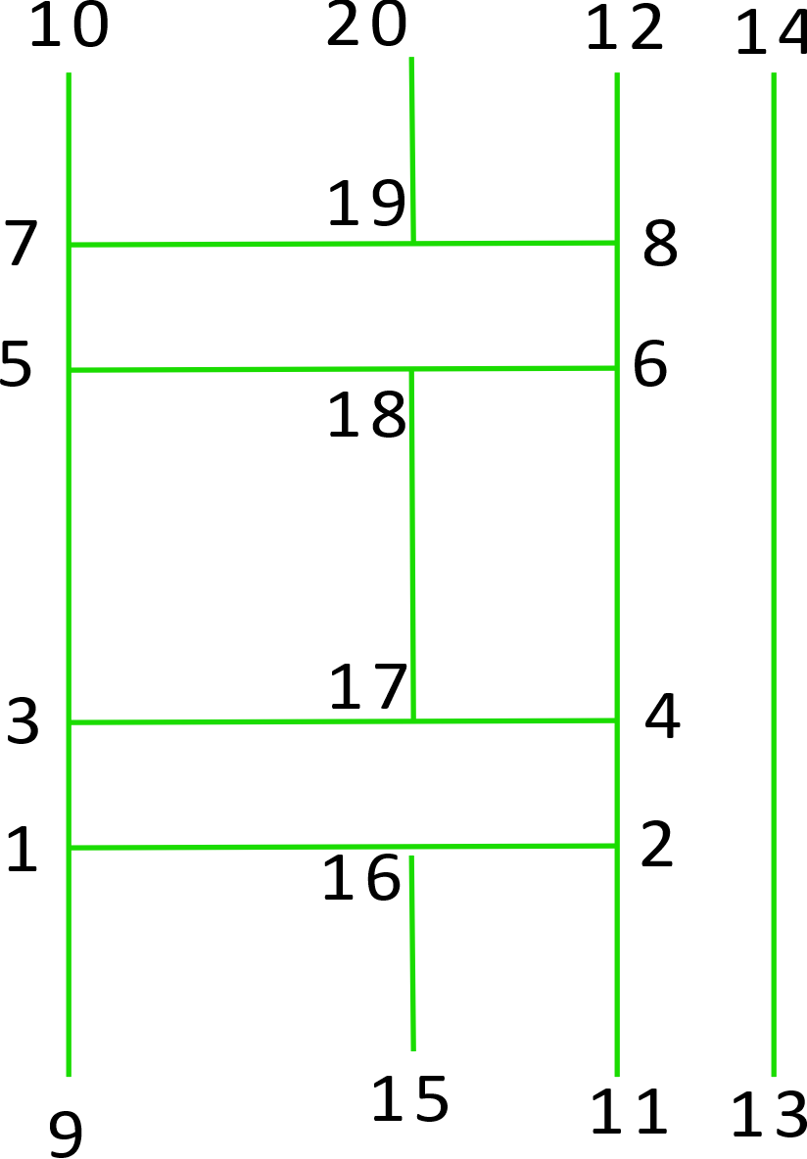
2 | -8 | -30 |  | 1 | -8 | -3
3 | -8 | 0 |  | 2 | 1.743114855 | -3
4 | 0 | 0
5 | 1.743114855 | -19.923893962 |  | 3 | -8 | 0
6 | 6.7240883454 | -19.488115248 |  | 4 | 1.743114855 | 0
7 | 4.2744057667 | 8.5118847519
8 | -30 | 8.5118847519 |  | 5 | -8 | 45
 |  |  |  | 6 | 1.743114855 | 45
9 | -35 |  | -80
10 | -35 |  | 40 | 7 | -8 | 48
11 | 15 |  | 40 | 8 | 1.743114855 | 48
12 | 15 |  | -80
13 | -35 |  | -80 | 9 | -8 | -9
 |  |  |  | 10 | -8 | 51

 |  |  |  | 11 | 1.743114855 | -6
 |  |  |  | 12 | 1.743114855 | 51

 |  |  |  | 13 | 6.7240883454 | -6
 |  |  |  | 14 | 6.7240883454 | 51

 |  |  |  | 15 | 0 | -6
 |  |  |  | 16 | 0 | -3

 |  |  |  | 17 | 0 | 0
 |  |  |  | 18 | 0 | 45

 |  |  |  | 19 | 0 | 48
 |  |  |  | 20 | 0 | 51

 |  |  |  |  | -30 |  | -20
 |  |  |  |  | 20 |  | 100

